상품제안서
미니 메모수첩 | 상품코드: S04288

 |  |  |  |  |  |  | 02-713-8555 | www.synergygift.co.kr
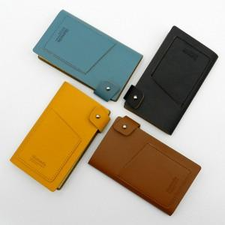 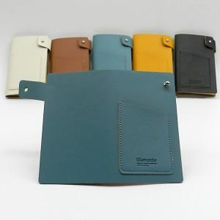

【상세/제작정보】 | <p>※금형비 별도 상품입니다.</p>

【인쇄/포장옵션】 | 불박 / 포장지포장

【공급단가】 | 수량 | 200~ | 500~ | 1,000~ | 3,000~ | 5,000~
*VAT별도 | 단가 | 2,290원 | 2,210원 | 2,120원 | 2,040원 | 1,980원

【상품 URL】 | https://www.synergygift.co.kr:443/src/goods_detail.php?gdno=10587

